箱贴
Factory name
PO. Number | S25060511 | JUSTJEANS
Style Code.
Product Code. | JJE-GE-UV-001 | Carton No.:
Inner Packages | pcs/bundle | 6/1
SIZE/qty | 7200
Carton Dimension(cm) | 30.5*25.5*17 | Country of Origin：
Gross Weight（KG） | 8 | Made In China
Net Weight（KG） | 7.7
Remark

Factory name
PO. Number | S25060511 | JUSTJEANS
Style Code.
Product Code. | JJE-GE-UV-001 | Carton No.:
Inner Packages | pcs/bundle | 6/2
SIZE/qty | 7200
Carton Dimension(cm) | 30.5*25.5*17 | Country of Origin：
Gross Weight（KG） | 8 | Made In China
Net Weight（KG） | 7.7
Remark

Factory name
PO. Number | S25060511 | JUSTJEANS
Style Code.
Product Code. | JJE-GE-UV-001 | Carton No.:
Inner Packages | pcs/bundle | 6/3
SIZE/qty | 7200
Carton Dimension(cm) | 30.5*25.5*17 | Country of Origin：
Gross Weight（KG） | 8 | Made In China
Net Weight（KG） | 7.7
Remark

Factory name
PO. Number | S25060511 | JUSTJEANS
Style Code.
Product Code. | JJE-GE-UV-001 | Carton No.:
Inner Packages | pcs/bundle | 6/4
SIZE/qty | 7200
Carton Dimension(cm) | 30.5*25.5*17 | Country of Origin：
Gross Weight（KG） | 8 | Made In China
Net Weight（KG） | 7.7
Remark

Factory name
PO. Number | S25060511 | JUSTJEANS
Style Code.
Product Code. | JJE-GE-UV-001 | Carton No.:
Inner Packages | pcs/bundle | 6/5
SIZE/qty | 1200+600备品
Carton Dimension(cm) | 30.5*25.5*17 | Country of Origin：
Gross Weight（KG） | 2.26 | Made In China
Net Weight（KG） | 1.96
Remark

Factory name | 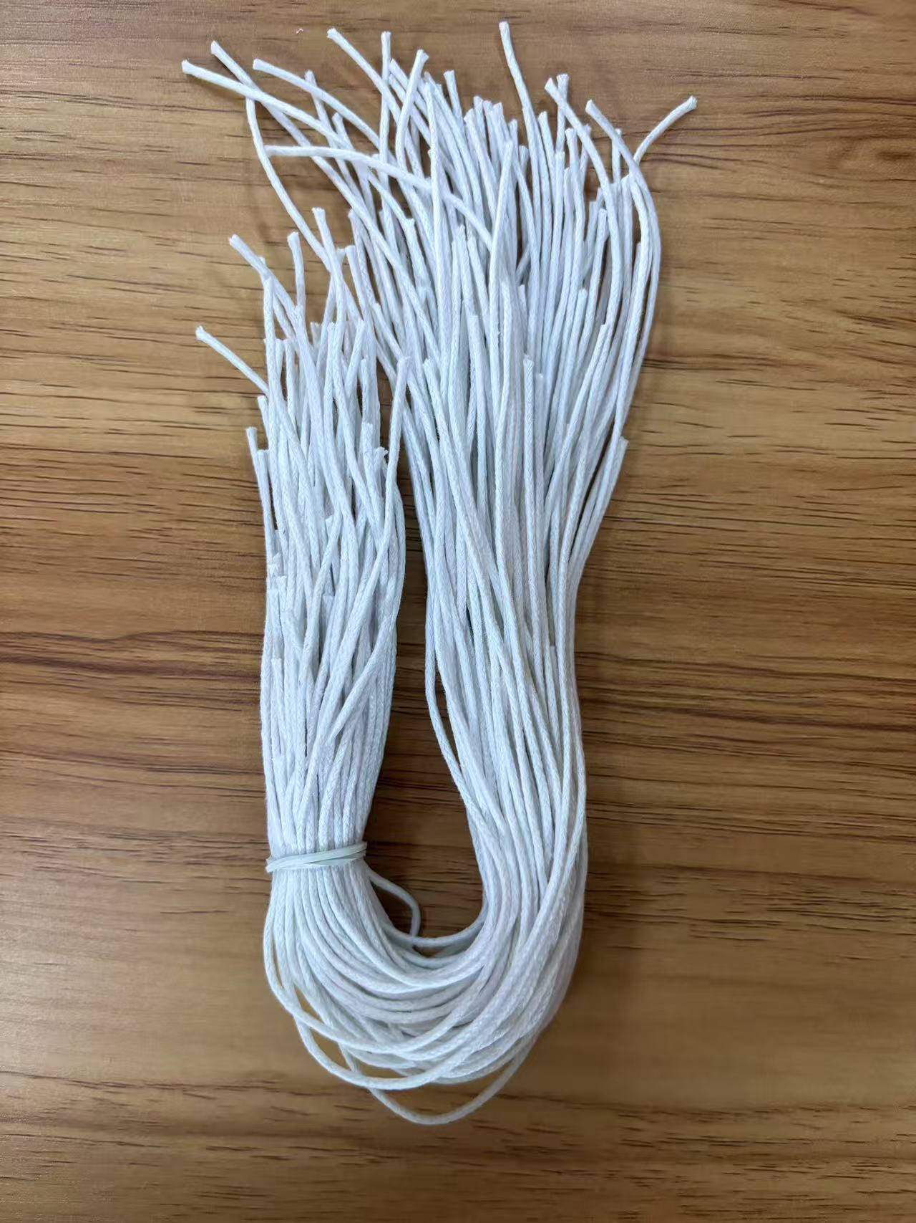
PO. Number | S25060511 | JUSTJEANS
Style Code.
Product Code. | JJE-ST-002 | Carton No.:
Inner Packages | pcs/bundle | 6/6
SIZE/qty | 30000+600备品
Carton Dimension(cm) | 35*22*52 | Country of Origin：
Gross Weight（KG） | 7.98 | Made In China
Net Weight（KG） | 7.48
Remark

